상품제안서
친환경 투명 라벨브랜딩 생수 레이블워터 500ml | 상품코드: S39891

 |  |  |  |  |  |  | 02-713-8555 | www.synergygift.co.kr
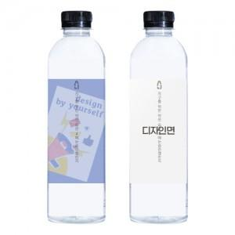

【상세/제작정보】

【인쇄/포장옵션】 | 투명라벨 칼라 / 20개씩 비닐포장

【공급단가】 | 수량 | 300~ | 1,000~ | 3,000~ | 5,000~ | 10,000~
*VAT별도 | 단가 | 1,530원 | 1,240원 | 1,180원 | 1,120원 | 1,050원

【상품 URL】 | https://www.synergygift.co.kr:443/src/goods_detail.php?gdno=39891

